Perbaikan desain
No | Menu | Gambar | Saran Perbaikan | Status perbaikan (9 Okt 2026)
1 | Menu POS restoran |  | Warna teks diganti warna hitam supaya mudha dibaca | Diperbaiki: teks tab POS (New/On Going/Online/Today Order) kini hitam. Berlaku di server setelah rilis 9 Okt 2026 di-deploy.

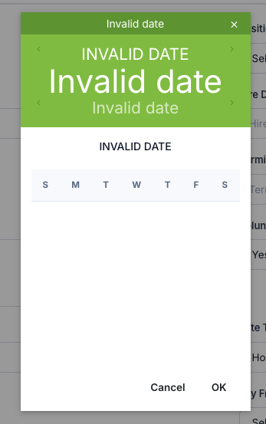
2 | datepicker invalid dibagian employee |  | tidak bisa lanjut menambahkan data di bagian employee | Diperbaiki: penyebab tahun buku kosong (migrasi 006) + datepicker tahan nilai kosong. Berlaku di server setelah rilis 9 Okt 2026 di-deploy.

3 | Room QR List |  | Gambar belum muncul hanya icon saja | Diperbaiki (lihat TC-018). Berlaku di server setelah rilis 9 Okt 2026 di-deploy.

4 | Customer list |  | belum bisa menambahkan customer | Diperbaiki (lihat TC-019). Berlaku di server setelah rilis 9 Okt 2026 di-deploy.

5 | Add employee |  | ganti dengan NIK | Diperbaiki: label NIK, maks. 16 digit. Berlaku di server setelah rilis 9 Okt 2026 di-deploy.

